Форма для пропозиції учасника
Додаток №1 до Запиту №3212NM
Форма цінової пропозиції

(Назва Учасника), надає свою пропозицію щодо участі у закупівлі поліграфічної продукції для діяльності інструкторів з першої допомоги.
Відомості про підприємство |  |  |  | Повне найменування учасника – суб’єкта господарювання
 |  |  |  | Ідентифікаційний код за ЄДРПОУ або реєстраційний номер облікової картки платника податків
 |  |  |  | Реквізити (адреса - юридична та фактична, телефон, факс, телефон для контактів, e-mail, розрахунковий рахунок)
Відомості про особу (осіб), які уповноважені представляти інтереси Учасника |  |  |  | (Прізвище, ім’я, по батькові, посада, контактний телефон).

№ п/п | Найменування | Запит** |  | ПРОПОЗИЦІЯ УЧАСНИКА | Кількість, шт | Ціна, за одиницю, грн (з урахуванням всіх податків і зборів) *
 |  | Основні технічні характеристики |  | Надаючи пропозицію, Учасник зобов’язаний заповнити всі параметри та характеристики техніки за кожним пунктом.
1 | 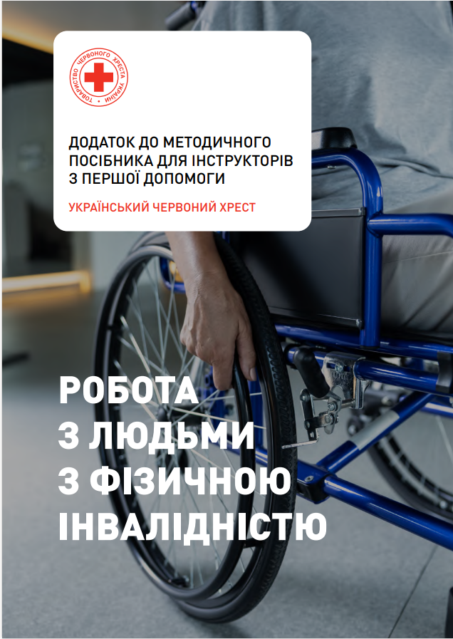 Додаток до методичного посібника для інструкторів з першої допомоги | Формат виробу:: | А4 (210 × 297 мм), готовий виріб. |  | 400
 |  | Обсяг: | 56 сторінок разом з обкладинкою..
 |  | Обкладинка: | Папір крейдований. | Зазначити
 |  |  | Щільність: від 250 г/м² | Зазначити
 |  |  | Друк: 4+0. | Підтвердити
 |  |  | Ламінація: матова, одностороння. | Підтвердити
 |  | Внутрішній блок: | Папір крейдований матовий. | Зазначити
 |  |  | Щільність паперу: від 90 г/м² | Зазначити
 |  |  | Друк: повноколірний, 4+4. | Підтвердити
 |  | Тип кріплення: | Клейове безшовне скріплення (КБС) або еквівалент. | Зазначити
 |  | Макет надається Замовником у електронному вигляді.
 |  | Вимоги до пакування | 1. Готова продукція повинна бути упакована в картонні коробки або інший пакувальний матеріал, що забезпечує захист від механічних пошкоджень, забруднення та впливу вологи під час транспортування і зберігання. Для пакування мають використовуватися міцні картонні коробки або інші пакувальні матеріали, придатні для перевезення поліграфічної продукції. 2. Пакування повинно унеможливлювати деформацію обкладинок, сторінок та пошкодження клейового скріплення. 3. Кожна упаковка повинна містити маркування із зазначенням найменування продукції, кількості примірників в упаковці та інформації про виробника. 4. Вартість пакування та доставки включається до вартості пропозиції.
Всього вартість пропозиції, грн* |  |  |  |  |  | 0.00 ₴
* Товариство Червоного Хреста України є громадською неприбутковою організацією і просить надати максимальні знижки на товар, вказаний у ціновій пропозиції.
** Закупівля відбувається одним лотом.
Умови оплати: _______ (обов’язково заповнити!)
Термін поставки товару, календарних днів_______ (обов’язково заповнити!)
Примітка: вартість одиниці продукції та загальну вартість пропозиції потрібно заповнювати у гривнях, зазначаючи цифрове значення, яке має не більше двох знаків після коми.
Ми погоджуємось, що всі витрати, пов’язані з пакуванням, доставкою товару, завантажувально-розвантажувальними роботами здійснюються за рахунок Постачальника за наданою в Запиті адресою.
Ми погоджуємося та ознайомлені з умовами типового Договору ТЧХУ (Додаток №2 до Запиту).
Ми погоджуємося з умовами, що Замовник має право розділити дану закупівлю між декількома постачальниками за умови наявності більш вигідних умов на різні позиції.
Ми погоджуємося з умовами, що Ви можете відхилити нашу чи всі надані пропозиції, та розуміємо, що Ви не обмежені у прийнятті будь-якої іншої пропозиції з більш вигідними для Вас умовами.
Ми погоджуємось зафіксувати цінову пропозицію протягом 90 календарних днів з моменту подачі
Подаючи свою пропозицію ми підтверджуємо повну комплектацію та відповідність умовам зазначеним в Запиті.
Учасники повинні надсилати цінові пропозиції з підписом і печаткою (за наявності)

 |  |  | Керівник організації/ФОП:____________________________ ( ____________________)
 |  |  | МП підпис ПІБ

